工作表2
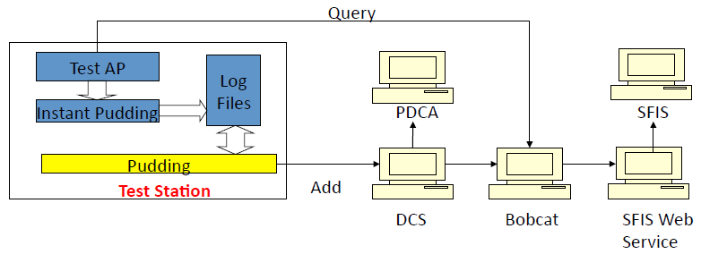

 |  | 圖一

注1： | 在Lux meter顯示為0的情況下（即無燈光和背光），機台sensor感應到的CH1/CH0的比值。

注2： | ①當轉到Incan燈時，關閉背光後程式下命令：sel als -- gain1 -- sample 5 -- integration time 400
 | 即在400毫秒內，程式下命令使機台sensor在系數1時分別收集5個CH0和CH1的響應值。
 | ②同理，在8x/16x/111x時，也會分別收集5個CH0和CH1的響應值。
 | 即在1x/8x/16x/111x時，共收集了20個CH0和CH1的響應值。
 | ③通過這些響應值，可計算出1x/8x/16x/111x各自的CH0的Avg值，以及加總CH0的Avg值
 | Avg_1x_CH0 = 在1x時收集的5個CH0的值的總和 / 5 8x/16x/111x同理 加總CH0的Avg值 Avg_CH0= 20個CH0的值總和 / 20
 | ④通過這些響應值，可計算出1x/8x/16x/111x各自的CH1的Avg值，以及加總CH1的Avg值
 | Avg_1x_CH1 = 在1x時收集的5個CH1的值的總和 / 5 8x/16x/111x同理 加總CH1的Avg值 Avg_CH0= 20個CH1的值總和 / 20
 | ⑤Ch0 Error 1x = (Max_1x_Ch0-Min_1x_Ch0) / Avg_1x_Ch0
 | 即1x_CH0時的漏光值 = （最大的1x_CH0 - 最小的1x_CH0）/ 平均的的1x_CH0 其他同理
 | ⑥Ch0 Scale 8x = Avg_8x_Ch0 / Avg_1x_Ch0
 | 即8x_CH0時的補償值 = 8x_CH0的平均值 / 1x_CH0平均值 其他同理

